海洋観測速報-基本
八丈海洋観測報告
 | No.2018-4 |  |  |  |  |  |  |  | 平成30年 5月30日
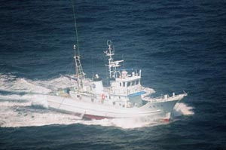

東京都 島しょ農林水産総合センター 八丈事業所

調査指導船「たくなん」
〒100-1511 東京都八丈島八丈町三根4222
TEL：04996-2-0209 FAX：04996-2-3429

調査指導船「たくなん」による八丈島沿岸定点観測結果と八丈島神湊港における定地水温観測結果についてお知らせします。

・ 黒潮概況： 上旬：遠州灘沖30°40′N付近から伊豆諸島の西沖を北上し、三宅島・御蔵島付近を通過した後、北
 |  |  | 東に流去。
 |  | 中旬：石廊崎沖30°30′N付近から北上して八丈島～御蔵島付近を通過した後、北東に流去。

 |  | 下旬：遠州灘沖30°30′N付近から北上して八丈島西沖～御蔵島付近を通過した後、北東に流去

・ 沿岸定点観測：2018年4月2日、3日に八丈島の東西9点で観測
表層は東側で「やや低め」～「高め」、西側で「平年並み」～「高め」、300ｍ以深ではSt.31で「
 | きわめて低め」、St.33～35で「やや高め」～「きわめて高め」、St.36以東で「きわめて高め」
・ 神湊港定地水温観測：2018年4月1～30日、午前9時に神湊港内にて観測
上旬～中旬「高め」、下旬「やや高め」で推移。
※平年並み-0.5～+0.5 やや高め+0.5～+1.5 高め+1.5～+2.5 きわめて高め+2.5～
やや低め-0.5～-1.5 低め-1.5～-2.5 きわめて低め-2.5～

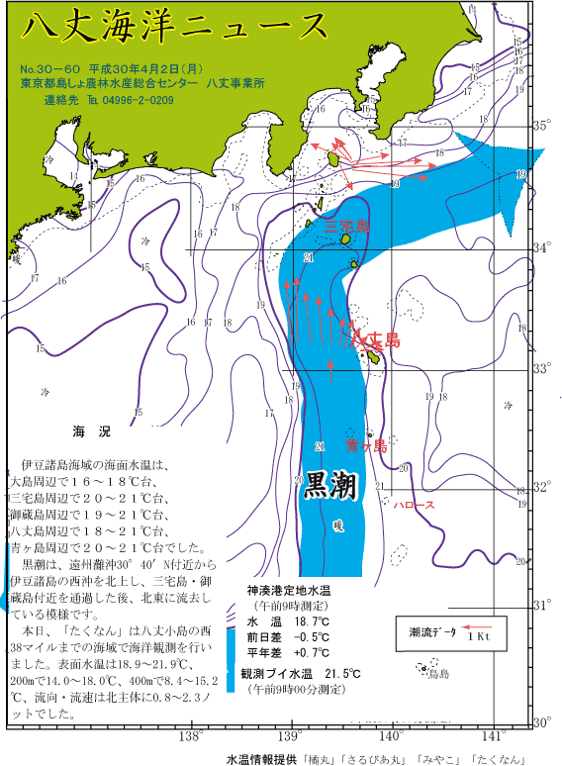
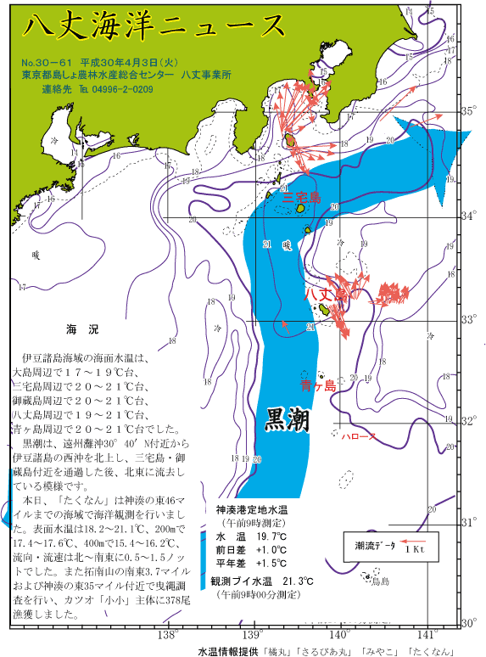
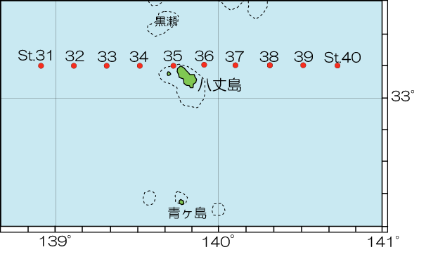

 |  | 図1 八丈島沿岸定点観測位置 |  |  |  | 図2 沿岸定点観測時の黒潮流路
 |  |  |  |  |  | 八丈海洋ニュース№30-60、61(4/2,4/3号)より
表1 八丈島沿岸定点観測結果

観 測 点 |  | Sｔ.31 | Sｔ.32 | Sｔ.33 | Sｔ.34 | Sｔ.35 | Sｔ.36 | Sｔ.37 | Sｔ.38 | Sｔ.39 | Sｔ.40
観測月日 |  | 2019-04-08 | 2019-04-08 | 2019-04-08 | 2019-04-08 | 2019-04-08 | 2019-04-04 | 2019-04-04 | 2019-04-04 | - | -
北 緯 |  | 33゜10’ | 33゜10’ | 33゜10’ | 33゜10’ | 33゜10’ | 33゜10’ | 33゜10’ | 33゜10’ | 33゜10’ | 33゜10’
東 経 |  | 138゜55’ | 139゜07’ | 139゜19’ | 139゜31’ | 139゜43’ | 139゜55’ | 140゜07’ | 140゜19’ | 140゜31’ | 140゜43’
水温 ℃ | 0ｍ | 19.3 | 20.7 | 20.7 | 20.3 | 20.4 | 19.7 | 19.8 | 20.1 | - | -
 | 100ｍ | 17.8 | 20.1 | 20.3 | 20.3 | 20.3 | 19.4 | 19.1 | 20.2 | - | -
 | 200ｍ | 15.5 | 16.6 | 17.6 | 19.0 | 19.7 | 18.9 | 18.7 | 19.5 | - | -
 | 300ｍ | 12.6 | 13.1 | 14.5 | 16.8 | 17.0 | 18.3 | 17.7 | 18.1 | - | -
 | 400ｍ | 9.3 | 9.9 | 12.7 | 12.9 | 15.2 | 13.5 | 15.9 | 16.6 | - | -
 | 500ｍ | 6.8 | 8.3 | 10.6 | 10.2 | 13.8 | - | 12.9 | 11.1 | - | -
流向 ° |  | 34 | 35 | 38 | 24 | 3 | 175 | 140 | 14 | - | -
流速 kt |  | 3.8 | 3.0 | 1.8 | 1.3 | 0.8 | 0.4 | 0.3 | 0.7 | - | -
 | 観測値 | 平年値
2012-04-01 | 16.3 | 18.085915493
2012-04-02 | 16.4 | 18.111267606
2012-04-03 | 16.4 | 18.136111111
2012-04-04 | 16.8 | 18.219444444
2012-04-05 | 17.8 | 18.152777778
2012-04-06 | 19.2 | 18.263888889
2012-04-07 | 19.8 | 18.388732394
2012-04-08 | 19.9 | 18.544444444
2012-04-09 | 18.2 | 18.602777778
2012-04-10 | 17 | 18.729166667
2012-04-11 | 18.6 | 18.730555556
2012-04-12 | 17.7 | 18.831944444
2012-04-13 | 17.8 | 18.841666667
2012-04-14 | 18.9 | 18.8875
2012-04-15 | 18.2 | 18.972222222
2012-04-16 | 18.2 | 19.1125
2012-04-17 | 18.7 | 19.219444444
2012-04-18 | 18.4 | 19.283333333
2012-04-19 | 19.5 | 19.33943662
2012-04-20 | 19.6 | 19.294366197
2012-04-21 | 19.7 | 19.313888889
2012-04-22 | 20.3 | 19.251388889
2012-04-23 | 21.3 | 19.263888889
2012-04-24 | 19.7 | 19.438888889
2012-04-25 | 20.6 | 19.4875
2012-04-26 | 20.1 | 19.579166667
2012-04-27 | 19.2 | 19.516666667
2012-04-28 | 19.2 | 19.558333333
2012-04-29 | 19.6 | 19.584722222
2012-04-30 | 18.5 | 19.658333333
 |  |  |  |  |  |  |  |  | ※赤字は平年より高め(+1.5℃～)、青字は平年より低め(～-1.5℃)

月平均水温
八丈島 4月 20.5℃

 |  | 図3 八丈島（神湊港）における4月の定地水温観測結果

海洋観測速報-印刷用
No.2019-4 |  |  |  |  |  |  |  |  |  |  | 令和元年 5月31日
八丈海洋観測報告

東京都 島しょ農林水産総合センター 八丈事業所
調査指導船「たくなん」
〒100-1511 東京都八丈島八丈町三根4222
TEL：04996-2-0209 FAX：04996-2-3429

調査指導船「たくなん」による八丈島沿岸定点観測結果と八丈島神湊港における定地水温観測結果についてお知らせします。

・ 黒潮概況 |  | :上旬：大王崎沖29°30′N付近から伊豆諸島の西沖をＳ字状に北上し、御蔵島付近を通過した後、
 |  | 北東に流去。
 |  | :中旬：大王崎沖29°40′N付近から北上して御蔵島付近を通過した後、北東に流去。

 |  | :下旬：大王崎沖30°N付近から北上して御蔵島付近を通過した後、北東に流去。
・ 沿岸定点観測：2019年4月4日、8日に八丈島の東西8点で観測
表層は東側で「平年並み」～「やや高め」、西側で「やや高め」～「高め」、300ｍ以深では東側で
「高め」～「きわめて高め」、西側で「やや低め」～「きわめて高め」であった。
・ 神湊港定地水温観測：2019年4月1～30日、午前9時に神湊港内にて観測
上旬「やや低め」、中旬～下旬「平年並み」で推移。
※平年並み-0.5～+0.5 やや高め+0.5～+1.5 高め+1.5～+2.5 きわめて高め+2.5～
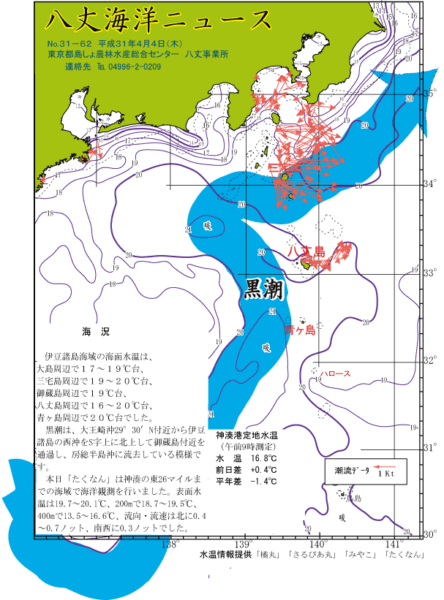
やや低め-0.5～-1.5 低め-1.5～-2.5 きわめて低め-2.5～
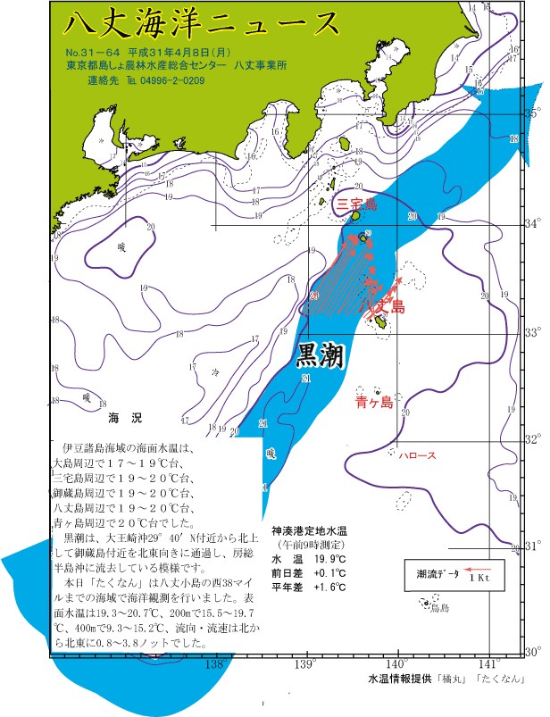

 |  | 図1 八丈島沿岸定点観測位置 |  |  |  | 図2 沿岸定点観測時の黒潮流路
 |  |  |  |  |  | 八丈海洋ニュース№30-62、64(4/4,4/8号)より
表1 八丈島沿岸定点観測結果
観 測 点 |  | Sｔ.31 | Sｔ.32 | Sｔ.33 | Sｔ.34 | Sｔ.35 | Sｔ.36 | Sｔ.37 | Sｔ.38 | Sｔ.39 | Sｔ.40
観測月日 |  | 2019-04-08 | 2019-04-08 | 2019-04-08 | 2019-04-08 | 2019-04-08 | 2019-04-04 | 2019-04-04 | 2019-04-04 | - | -
北 緯 |  | 33゜10’ | 33゜10’ | 33゜10’ | 33゜10’ | 33゜10’ | 33゜10’ | 33゜10’ | 33゜10’ | 33゜10’ | 33゜10’
東 経 |  | 138゜55’ | 139゜07’ | 139゜19’ | 139゜31’ | 139゜43’ | 139゜55’ | 140゜07’ | 140゜19’ | 140゜31’ | 140゜43’
水温 ℃ | 0ｍ | 19.3 | 20.7 | 20.7 | 20.3 | 20.4 | 19.7 | 19.8 | 20.1 | - | -
 | 100ｍ | 17.8 | 20.1 | 20.3 | 20.3 | 20.3 | 19.4 | 19.1 | 20.2 | - | -
 | 200ｍ | 15.5 | 16.6 | 17.6 | 19.0 | 19.7 | 18.9 | 18.7 | 19.5 | - | -
 | 300ｍ | 12.6 | 13.1 | 14.5 | 16.8 | 17.0 | 18.3 | 17.7 | 18.1 | - | -
 | 400ｍ | 9.3 | 9.9 | 12.7 | 12.9 | 15.2 | 13.5 | 15.9 | 16.6 | - | -
 | 500ｍ | 6.8 | 8.3 | 10.6 | 10.2 | 13.8 | - | 12.9 | 11.1 | - | -
流向 ° |  | 34 | 35 | 38 | 24 | 3 | 175 | 140 | 14 | - | -
流速 kt |  | 3.8 | 3.0 | 1.8 | 1.3 | 0.8 | 0.4 | 0.3 | 0.7 | - | -
 |  |  |  |  |  |  |  |  | ※赤字は平年より高め(+1.5℃～)、青字は平年より低め(～-1.5℃)
 | 観測値 | 平年値
2012-04-01 | 16.3 | 18.085915493
2012-04-02 | 16.4 | 18.111267606
2012-04-03 | 16.4 | 18.136111111
2012-04-04 | 16.8 | 18.219444444
2012-04-05 | 17.8 | 18.152777778
2012-04-06 | 19.2 | 18.263888889
2012-04-07 | 19.8 | 18.388732394
2012-04-08 | 19.9 | 18.544444444
2012-04-09 | 18.2 | 18.602777778
2012-04-10 | 17 | 18.729166667
2012-04-11 | 18.6 | 18.730555556
2012-04-12 | 17.7 | 18.831944444
2012-04-13 | 17.8 | 18.841666667
2012-04-14 | 18.9 | 18.8875
2012-04-15 | 18.2 | 18.972222222
2012-04-16 | 18.2 | 19.1125
2012-04-17 | 18.7 | 19.219444444
2012-04-18 | 18.4 | 19.283333333
2012-04-19 | 19.5 | 19.33943662
2012-04-20 | 19.6 | 19.294366197
2012-04-21 | 19.7 | 19.313888889
2012-04-22 | 20.3 | 19.251388889
2012-04-23 | 21.3 | 19.263888889
2012-04-24 | 19.7 | 19.438888889
2012-04-25 | 20.6 | 19.4875
2012-04-26 | 20.1 | 19.579166667
2012-04-27 | 19.2 | 19.516666667
2012-04-28 | 19.2 | 19.558333333
2012-04-29 | 19.6 | 19.584722222
2012-04-30 | 18.5 | 19.658333333

月平均水温
八丈島 4月 18.7℃

